Actividad Maestro
IMPORTANTE:
Recuerda que la finalidad de esta actividad es capturar la operación en una sola celda y rellenar a las siguientes, por lo que la sintaxis debe ser adecuada para que muestre el valor correcto en cada caso.
Utiliza la tabla de RESULTADOS para que verifiques tus resultados.
Aplica formato a la tabla modificando bordes, tipografías, colores de relleno, etc. (Elige los colores y estilos de tu preferencia)
Aplica formato contabilidad a los valores del PRECIO, DESCUENTO, NETO, VALOR IVA, SUBTOTAL Y TOTAL.

Nº | PRODUCTO | PRECIO | DESCUENTO | NETO | CANTIDAD COMPRADA | VALOR IVA | SUBTOTAL |  |  |  | Resultados SUBTOTAL
 |  |  | 8% |  |  | 16% |  | DESCUENTO | NETO | VALOR IVA
1 | Borrador | $20.00 |  |  | 50 |  |  | $1.60 | $18.40 | $2.94 | $1,067.20
2 | Colores | $200.00 |  |  | 3 |  |  | $16.00 | $184.00 | $29.44 | $640.32
3 | Cuaderno | $50.00 |  |  | 12 |  |  | $4.00 | $46.00 | $7.36 | $640.32
4 | USB | $80.00 |  |  | 32 |  |  | $6.40 | $73.60 | $11.78 | $2,732.03
5 | Escuadra | $100.00 |  |  | 54 |  |  | $8.00 | $92.00 | $14.72 | $5,762.88
6 | Lápiz | $5.00 |  |  | 10 |  |  | $0.40 | $4.60 | $0.74 | $53.36
7 | Pluma | $15.00 |  |  | 54 |  |  | $1.20 | $13.80 | $2.21 | $864.43
8 | Pinturas | $500.00 |  |  | 87 |  |  | $40.00 | $460.00 | $73.60 | $46,423.20
9 | Reglas | $30.00 |  |  | 56 |  |  | $2.40 | $27.60 | $4.42 | $1,792.90
10 | Cartulina | $75.00 |  |  | 80 |  |  | $6.00 | $69.00 | $11.04 | $6,403.20
 |  |  |  |  |  | TOTAL |  |  |  | TOTAL | $66,379.84

Instrucciones Nota de Venta
Rellenar las celdas vacías con la fórmula y/o datos correctos, aplicando referencias de celdas relativas, absolutas o mixtas según se necesiten:
DESCUENTO: Precio * % de descuento
NETO: Precio - descuento
IVA: Neto * % del IVA
SUBTOTAL: Neto + Valor IVA * Cantidad (Aplica la estructura adecuada para que las operaciones se realicen en ese orden, es decir primero la suma y después la multiplicación)
TOTAL: Subtotal del Producto 1 + Subtotal del Producto + Subtotal del Producto ...

Referencias relativas
INSTRUCCIONES:
En las actividades estarás trabajando con los 3 tipos de Referencias que se utilizan en Excel, las cuales son: Referencias relativas A3, Referencias absolutas $A$3 y Referencias mixtas $A3, A$3
1.- Antes de contestar lo que se te solicita en cada una de las hojas, revisa los
vídeos que se te comparten para que realices dichas actividades
(revisa los links en las celdas A27 hasta A37)
2.- Revisa el siguiente vídeo a partir del minuto 0:00 al 0:50 para que realices la actividad
https://www.youtube.com/watch?v=5d4vRznyCeA
3.- Resuelve lo que se te pide:
Tiempo de Duración Estimado: 15 min.
a.- Obtén el TOTAL y copia la fórmula hasta la celda E17
b.- Obtén el SUBTOTAL
c.- Obtén el DESCUENTO 15% utilizando la siguiente fórmula: =E18*15%
d.- Obtén el Total a Pagar utilizando la siguiente fórmula: =E18-E19
Revisa los videos de Formatos de celdas Parte 1 y Parte2 en los links que se te comparten o si prefieres el video Formatos y referencias de celdas
e.- Aplica los formatos necesarios para que tu hoja se vea como se muestra en la IMAGEN 1. No olvides insertar filas donde se requieran.
Duración 7 min
Formatos de celdas Parte 1
https://www.youtube.com/watch?v=XNVZQO9sVKQ
Duración 8 min
Formatos de celdas Parte 2
https://www.youtube.com/watch?v=K_fCaJ34HNc
Duración 10 min.
Formatos y Referencias de celdas
https://www.youtube.com/watch?v=ieQhFWI6rLs
NOTA: Si deseas puedes cambiar los colores de relleno de las celdas
-Para el título el Tipo de letra para el título es Amasis MT Pro Black tamaño 14
-Para el resto de los datos es Calibri (Cuerpo) tamaño 11
f.- Nombra la Hoja 1 con el nombre de Referencias Relativas
3.- Pasa a la Hoja 2
Tiempo Total de Duración Estimado: 15 minutos
IMAGEN 1
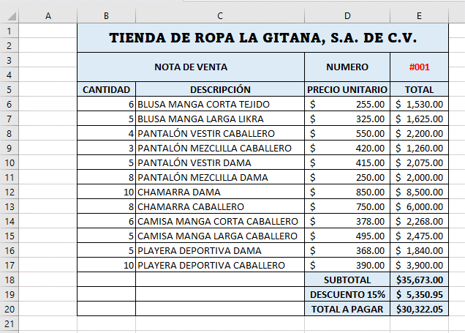
 | TIENDA DE ROPA LA GITANA, S.A. DE C.V.
 | NOTA DE VENTA
 |  |  | NUMERO | #001
 | CANTIDAD | DESCRIPCIÓN | PRECIO UNITARIO | TOTAL
 | 6 | BLUSA MANGA CORTA TEJIDO | $255.00
 | 5 | BLUSA MANGA LARGA LIKRA | $325.00
 | 4 | PANTALÓN VESTIR CABALLERO | $550.00
 | 3 | PANTALÓN MEZCLILLA CABALLERO | $420.00
 | 5 | PANTALÓN VESTIR DAMA | $415.00
 | 8 | PANTALÓN MEZCLILLA DAMA | $250.00
 | 10 | CHAMARRA DAMA | $850.00
 | 8 | CHAMARRA CABALLERO | $750.00
 | 6 | CAMISA MANGA CORTA CABALLERO | $378.00
 | 5 | CAMISA MANGA LARGA CABALLERO | $495.00
 | 5 | PLAYERA DEPORTIVA DAMA | $368.00
 | 10 | PLAYERA DEPORTIVA CABALLERO | $390.00
 |  |  | SUBTOTAL
 |  |  | DESCUENTO 15%
 |  |  | TOTAL A PAGAR

2.- Revisa el siguiente vídeo a partir del minuto 0:00 al 0:50 para que realices la actividad
https://youtu.be/5d4vRznyCeA |  |  |  |  | https://www.youtube.com/watch?v=ieQhFWI6rLs
Duración 7 min
Formatos de celdas Parte 1
https://www.youtube.com/watch?v=XNVZQO9sVKQ
Duración 8 min
Formatos de celdas Parte 2
https://www.youtube.com/watch?v=K_fCaJ34HNc
Duración 10 min.
Formatos y Referencias de celdas
https://www.youtube.com/watch?v=ieQhFWI6rLs

Referencias absolutas
INSTRUCCIONES:
1.- Revisa el siguiente vídeo a partir del minuto 0:50 al 2:05 para que realices la actividad (visualiza la forma en que debes aplicar la fórmula para obtener el descuento)
Da click en el link
https://www.youtube.com/watch?v=5d4vRznyCeA
2.- Resuelve lo que se te pide:
Tiempo de Duración Estimado: 5 min.
a.-Una vez revisado el video, Obtén el DESCUENTO que se le aplicará a cada prenda
b.- Aplica los formatos necesarios para que se visualicen los datos como en la Imagen 2
c.- Nombra la Hoja2 con el nombre de Referencias Absolutas
3.- Pasa a la Hoja 3
Tiempo Total de Duración Estimado: 10 minutos
IMAGEN 2
TIENDA DE ROPA LA GITANA, S.A. DE C.V.

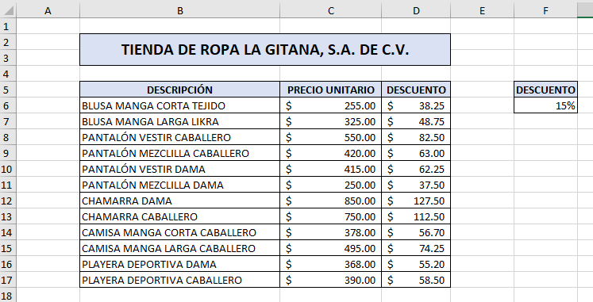
DESCRIPCIÓN | PRECIO UNITARIO | DESCUENTO | DESCUENTO
BLUSA MANGA CORTA TEJIDO | $255.00 |  | 15%
BLUSA MANGA LARGA LIKRA | $325.00
PANTALÓN VESTIR CABALLERO | $550.00
PANTALÓN MEZCLILLA CABALLERO | $420.00
PANTALÓN VESTIR DAMA | $415.00
PANTALÓN MEZCLILLA DAMA | $250.00
CHAMARRA DAMA | $850.00
CHAMARRA CABALLERO | $750.00
CAMISA MANGA CORTA CABALLERO | $378.00
CAMISA MANGA LARGA CABALLERO | $495.00
PLAYERA DEPORTIVA DAMA | $368.00
PLAYERA DEPORTIVA CABALLERO | $390.00

Referencias mixtas
INSTRUCCIONES:
1.- Revisa el siguiente vídeo a partir del minuto 2:05 hasta el 3:39 para que realices la actividad. Debes enfocarte en el uso de las referencias mixtas
Da click en el Link
https://www.youtube.com/watch?v=5d4vRznyCeA
2.- Resuelve lo que se te pide:
Tiempo de Duración Estimado: 10 min.
a.-Una vez revisado el video, obtén el pago que se debe hacer por el préstamo indicado, a la tasa de interés que elija el cliente.
3.- Nombra la Hoja3 con el nombre de Referencias Mixtas
4.- Aplica los formatos necesarios para que se visualicen los datos como en la Imagen 3
5.- Pasa a la Hoja 4
Tiempo Total de Duración Estimado: 10 minutos
IMAGEN 3
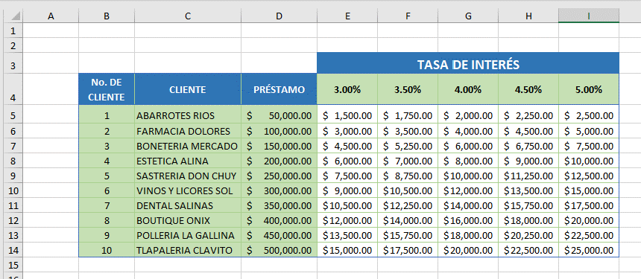
 |  |  | TASA DE INTERÉS
No. DE CLIENTE | CLIENTE | PRÉSTAMO | 3.00% | 3.50% | 4.00% | 4.50% | 5.00%
1 | ABARROTES RIOS | $50,000.00
2 | FARMACIA DOLORES | $100,000.00
3 | BONETERIA MERCADO | $150,000.00
4 | ESTETICA ALINA | $200,000.00
5 | SASTRERIA DON CHUY | $250,000.00
6 | VINOS Y LICORES SOL | $300,000.00
7 | DENTAL SALINAS | $350,000.00
8 | BOUTIQUE ONIX | $400,000.00
9 | POLLERIA LA GALLINA | $450,000.00
10 | TLAPALERIA CLAVITO | $500,000.00

Funciones básicas
INSTRUCCIONES:
1.- Revisa el siguiente vídeo para que realices la actividad
Tiempo: 3:28 min
Da click en el lnik
https://youtu.be/4ZXV87_MlmE
2.-Una vez revisado el video, los totales, promedio venta mínima y máxima por producto y por mes
3.- Aplícale formato a los datos (alineaciones, bordes, formato de $)
para que se visualicen como en la Imagen 4.
4.- Nombra la Hoja4 con el nombre de Funciones básicas.
Tiempo Total de Duración Estimado: 10 minutos
IMAGEN 4
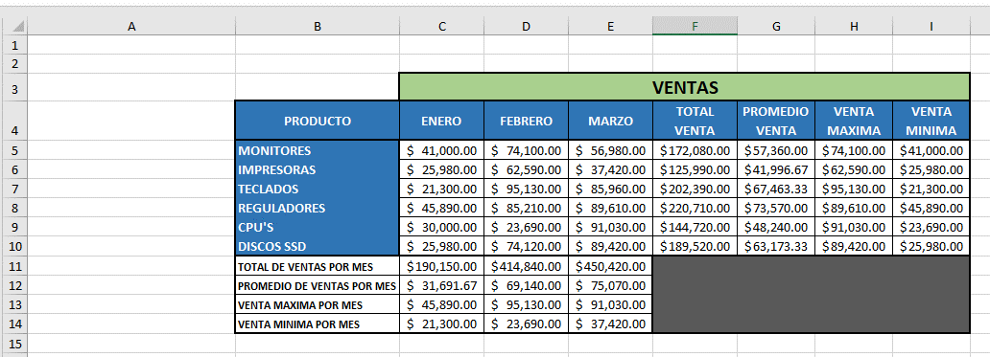
 | VENTAS
PRODUCTO | ENERO | FEBRERO | MARZO | TOTAL VENTA | PROMEDIO VENTA | VENTA MAXIMA | VENTA MINIMA
MONITORES | $41,000.00 | $74,100.00 | $56,980.00
IMPRESORAS | $25,980.00 | $62,590.00 | $37,420.00
TECLADOS | $21,300.00 | $95,130.00 | $85,960.00
REGULADORES | $45,890.00 | $85,210.00 | $89,610.00
CPU'S | $30,000.00 | $23,690.00 | $91,030.00
DISCOS SSD | $25,980.00 | $74,120.00 | $89,420.00
TOTAL DE VENTAS POR MES
PROMEDIO DE VENTAS POR MES
VENTA MAXIMA POR MES
VENTA MINIMA POR MES

Combinado
INSTRUCCIONES:
Con base en la información de la Gasolinera Vallarta llena los datos de la Venta semanal en litros de las demás gasolineras según lo que se te solicite en los puntos siguientes:
- La Gasolinera Belenes vendió un 10% más de litros que la gasolinera Vallarta. (Lee la NOTA que se encuentra a tu derecha)
- La Gasolinera Centro vendió 20% más que Belenes
- La Gasolinera Belisario vendió un 15% menos que Centro
- La Gasolinera Periférico vendió 7.5% más que Belenes.
NOTA:
Para realizar cálculos cuando existe un valor, que no está en una celda específica, debes utilizar dicho valor en el cálculo.
Por ejemplo, si vas a sacar el porcentaje de una cantidad que se encuentra en la celda A5 y el porcentaje a calcular no se encuentra en una celda específica, entonces multiplicas el valor de la celda específica por el porcentaje que se te esté indicando. Ejemplo:
=A5*3%
o bien,
=A5 *.003

 |  |  |  |  |  |  |  |  |  |  | IMÁGENES
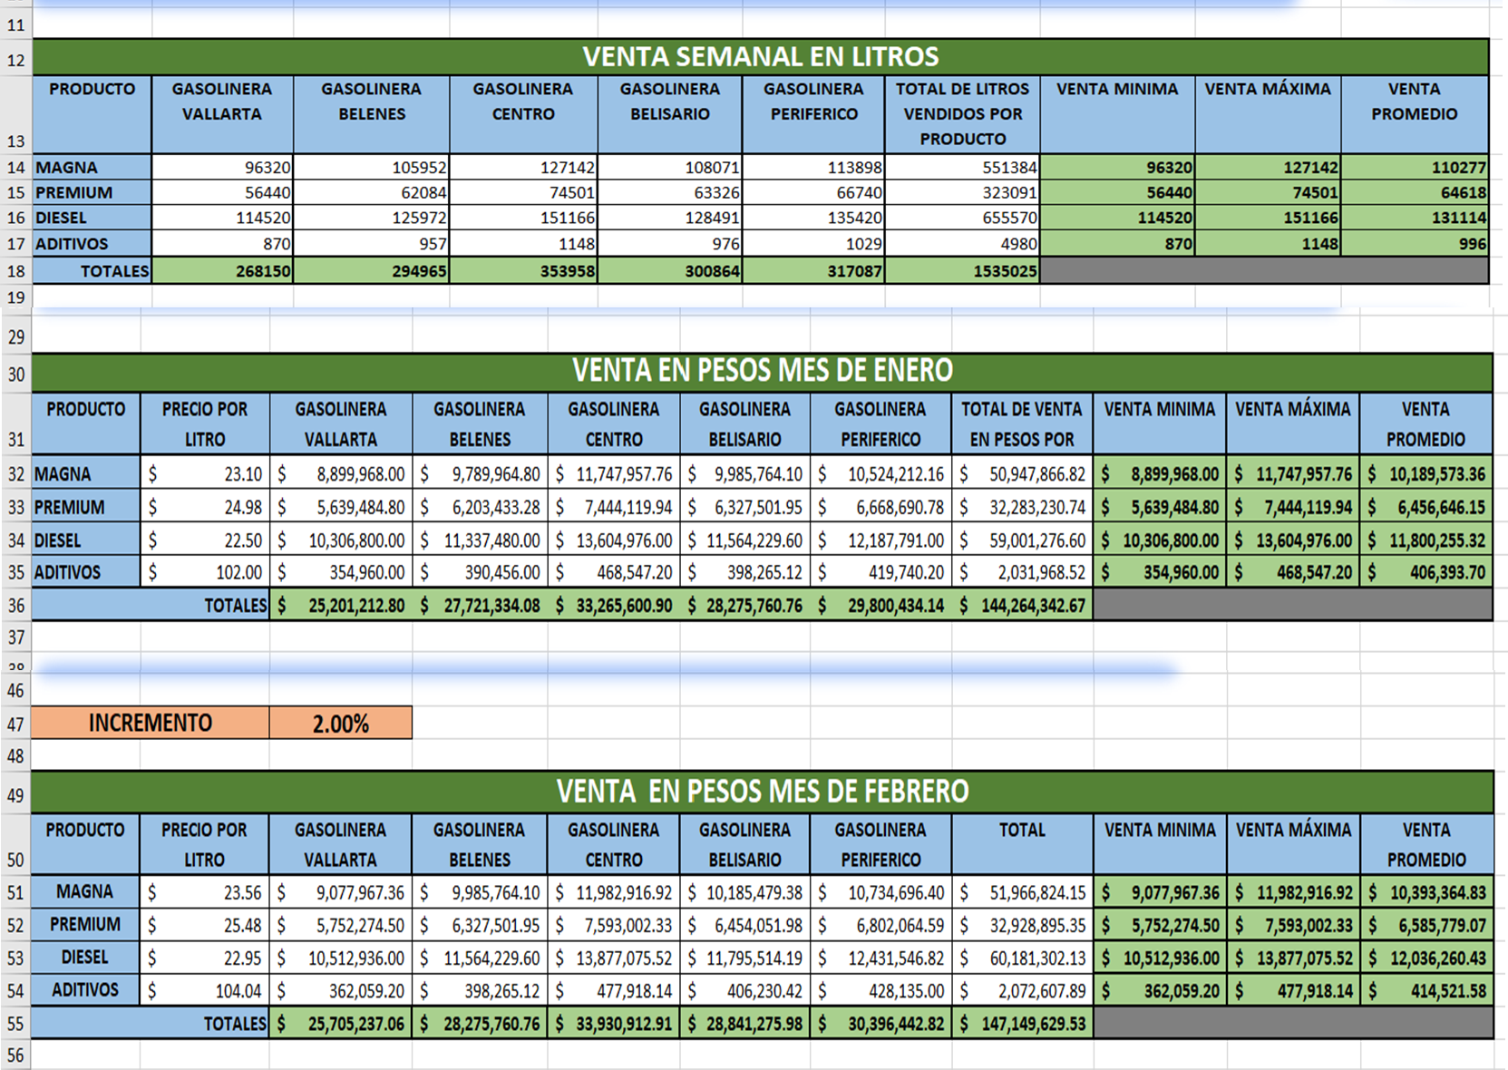

VENTA SEMANAL EN LITROS
PRODUCTO | GASOLINERA VALLARTA | GASOLINERA BELENES | GASOLINERA CENTRO | GASOLINERA BELISARIO | GASOLINERA PERIFERICO | TOTAL DE LITROS VENDIDOS POR PRODUCTO | VENTA MINIMA | VENTA MÁXIMA | VENTA PROMEDIO
MAGNA | 96320
PREMIUM | 56440
DIESEL | 114520
ADITIVOS | 870
TOTALES | 268150

INSTRUCCIONES:
Con base en la información de la Tabla de venta semanal en litros, realiza lo siguiente:
- Obtén la Venta en pesos mes de enero que vendió cada gasolinera, considerando la Venta semanal en litros y el Precio por litro que se te dá en el mes de Enero (toma en cuenta que el mes tiene cuatro semanas)
- Calcula los totales que se te solicitan, la venta minima, máxima y venta promedio por cada tipo de gasolina.
NOTA: Utiliza Referencias relativas o mixtas según sea necesario.

VENTA EN PESOS MES DE ENERO
PRODUCTO | PRECIO POR LITRO | GASOLINERA VALLARTA | GASOLINERA BELENES | GASOLINERA CENTRO | GASOLINERA BELISARIO | GASOLINERA PERIFERICO | TOTAL DE VENTA EN PESOS POR PRODUCO | VENTA MINIMA | VENTA MÁXIMA | VENTA PROMEDIO
MAGNA | $23.10
PREMIUM | $24.98
DIESEL | $22.50
ADITIVOS | $102.00
TOTALES

INSTRUCCIONES:
Con base en la información de la tabla Venta en pesos mes de enero, responde la siguiente tabla.
- En el mes de febrero se incrementó el precio de los productos en un 2% marcado por la casilla Incremento, en relación al mes de Enero.
- Recalcula los precios por litro y obtén las ganancias de febrero utilizando las ventas semanales en litros de la primera tabla.
- Calcula totales, venta mínima, máxima y venta promedio.
NOTA: Utiliza Referencias relativas o mixtas según sea necesario.

INCREMENTO |  | 2.00%

VENTAS EN PESOS MES DE FEBRERO
PRODUCTO | PRECIO POR LITRO | GASOLINERA VALLARTA | GASOLINERA BELENES | GASOLINERA CENTRO | GASOLINERA BELISARIO | GASOLINERA PERIFERICO | TOTAL | VENTA MINIMA | VENTA MÁXIMA | VENTA PROMEDIO
MAGNA
PREMIUM
DIESEL
ADITIVOS
TOTALES

